Worksheet
Изображение* | ID | Код | Артикул* | Название товара* | Цена, руб.* | Основной | Удаленный | В пути | 0 | Ваш заказ
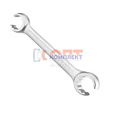 | 836415 | INS-130001 | VER830 | Ключ для коллекторных соединителей (24mm-27mm)" VIEIR" (90/1шт) | 558.00 руб. | >10 | 0 | 0 | шт |  | 0
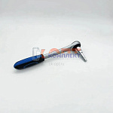 | 839815 | VER-000214 | VER831 | Универсальный ступенчатый ключ с трещоткой(20/1шт) | 1 562.78 руб. | >10 | 0 | 0 | шт |  | 0

